1.IDENTIFICACION
INFORMACIÓN GENERAL |  | INFORMACIÓN DEL ESTUDIO RESPECTIVO
 |  | NODO NÚMERO |  |  |  |  | 29225
 |  | INFORME NÚMERO |  |  |  |  | 1166
CONTRATISTA | UNIÓN TEMPORAL MOVILIDAD 2014 | ORDEN DE TRABAJO No. |  |  |  |  | PROGRAMACION BASICA
 |  | FECHA DE LA ORDEN DE TRABAJO |  |  |  |  | -
 |  | FECHA DE LA TOMA DE INFORMACIÓN |  |  |  |  | 170714
 |  | DÌA DE LA SEMANA
OBJETO DEL CONTRATO | REALIZAR LA TOMA DE INFORMACIÓN DE CAMPO, COMO INSUMO DEL PROGRAMA DE MONITOREO, SEGUIMIENTO Y PLANEACIÓN DEL TRÁNSITO Y EL TRANSPORTE DE BOGOTA D.C | TIPO DE ESTUDIO |  |  |  |  | VOLÚMENES POR TIPO DE VEHÍCULO
 |  | NOMBRE DEL ARCHIVO |  |  |  |  | 29225_KR_13_X_AC_53_140717_VOL.xlsx
 |  | CÓDIGO DEL ESTUDIO |  |  |  |  | VOL
 |  | LUGAR DE LA TOMA DE INFORMACIÓN
NÚMERO DE CONTRATO | 2072-2013 | COORDENADA X |  |  |  |  | LONGITUD
 |  | COORDENADA Y |  |  |  |  | LATITUD

FECHA DE INICIO DEL CONTRATO | 22-01-2014 | PROFESIONALES RESPONSABLES
 |  | CONSULTOR (DIRECTOR) |  |  |  |  | ING. MSC. SANDRA LUCIA NAVAS TEQUIA
 |  | CONSULTOR (COORDINADOR GENERAL) |  |  |  |  | ING. MSC. LUIS FERNANDO RUBIANO BARRERO
INTERVENTORÍA | UNIVERSIDAD NACIONAL DE COLOMBIA | CONSULTOR (EXPERTO EN TRÁNSITO Y TRANSPORTE) |  |  |  |  | ING. ESP. DIANA PAOLA PARADA
 |  | CONSULTOR (ING ANÀLISIS) |  |  |  |  | ING. GONZALO LOPEZ
 |  | INTERVENTORÍA (DIRECTOR) |  |  |  |  | ING. MSC. ARTURO ZARATE
 |  | INTERVENTORÍA (ESPECIALISTA) |  |  |  |  | ING. MSC. WILLIAM CASTRO
 |  | INTERVENTORÍA (RESIDENTE) |  |  |  |  | ING. JOSÉ EDWIN TORRES
OBJETO DEL CONTRATO | INTERVENTORÍA TÉCNICA, ADMINISTRATIVA Y FINANCIERA PARA LA TOMA DE INFORMACIÓN DE CAMPO COMO INSUMO DEL PROGRAMA DE MONITOREO, SEGUIMIENTO Y PLANEACIÓN DEL TRÁNSITO Y TRANSPORTE DE BOGOTÁ D.C. | SUPERVISOR SECRETARIA MOVILIDAD |  |  |  |  | ING. FABIAN GONZALEZ

 |  | VERSIONES DEL ESTUDIO
 |  | NÚMERO |  | FECHA | OBSERVACIONES
NÚMERO DE CONTRATO | 2072-2013 | Versión 0 |  | 23/07/14
 |  | Versión 0 |  | 28/07/14 | SE ATENDIERON OBSERVACIONES DE INTERVENTORÍA SEGÚN OFICIO FI-INT-CMTTUB14-377-14, SE DA RESPUESTA MEDIANTE OFICIO N° ICV-187-C-674. Se revisó la información registrada para los movimientos, periodos y vehículos señalados, en la hoja 2. BASE para el movimiento 1 en el periodo de las 07:30 horas la variación se debe a una congestión vehicular en el periodo de 07:30 a 08:00 horas. Para el movimiento 3 en el periodo de 18:45 horas en livianos no existe variación respecto a lo aforado en campo y se puede indicar que es comportamiento normal debido a la hora pico en que se encuentra.
 |  | Versión 1
FECHA DE INICIO DEL CONTRATO | 21-01-2014 | Versión 2

 |  | DESCRIPCIÓN DE LA TOMA DE INFORMACIÓN
 |  | TIPO DE VEHÍCULO | FACTOR DE EQUIVALENCIA | MOVIMIENTOS AFORADOS |  |  | No. DE PERÍODOS | HORA
ESQUEMA |  |  |  | ACCESO | LENTA | RÁPIDA | HORARIO DEL PERÍODO No. 1 | 06:00-09:00
 |  | L | 1 | NORTE | 1 |  | HORARIO DEL PERÍODO No. 2 | 17:00-20:00
 |  | C | 2 | SUR
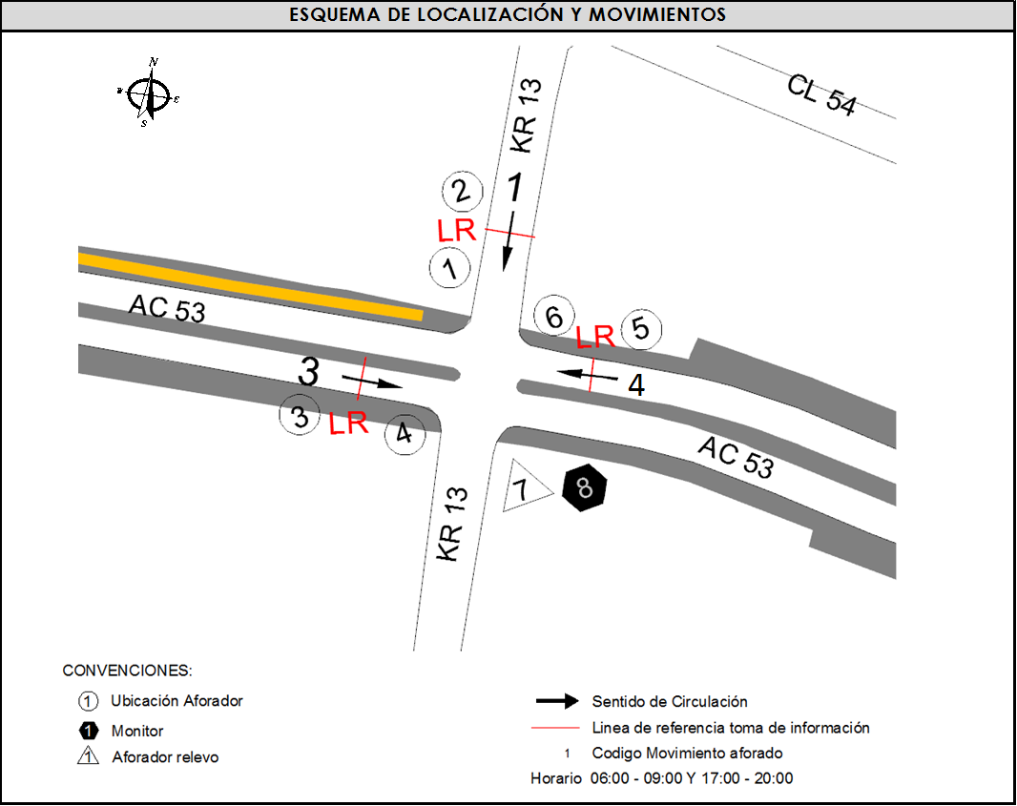
 |  |  |  | OESTE | 3 |  | No. DE HORAS TOMADAS | 6
 |  | BT | 2 | ESTE | 4 |  | HORARIO DE LA TOMA DE INFORMACIÓN | 06:00-09:00 Y 17:00-20:00
 |  | B | 2 |  |  |  | No. DE EQUIPOS UTILIZADOS | 8
 |  |  |  | OBSERVACIONES DE LA TOMA DE INFORMACIÒN
 |  | AL | 2 | OBSERVACION |  |  |  |  | ACCESO
 |  | AT | 2.5
 |  | BA | 2.5
 |  | ESP | 2
 |  | INT | 2
 |  | C2P | 2.5
 |  | C2G | 2.5
 |  | C3-C4 | 2.5
 |  | C5 | 2.5
 |  | >C5 | 2.5
 |  | M | 0.5
 |  | BIC | 0.3

 |  | ANALISIS PUNTUAL
 |  | LA INTERSECCIÓN AVENIDA CARRERA 13 CON LA AVENIDA CALLE 53 (AVENIDA PABLO VI) SE ENCUENTRA UBICADA EN EL SECTOR CENTRO DE LA CIUDAD, EN LA LOCALIDAD DE CHAPINERO. LA AVENIDA CARRERA 13 CUENTA CON UNA CALZADA CON TRES CARRILES PARA LA CIRCULACIÓN DE TRÁFICO MIXTO EN SENTIDO NORTE-SUR. MIENTRAS LA AVENIDA CALLE 53 CUENTA CON UNA CALZADA DE DOS CARRILES EN CADA SENTIDO PARA TRÁFICO MIXTO Y PERMITE LA CIRCULACIÓN EN SENTIDO ESTE-OESTE Y VICEVERSA, EL PASO DE ESTA VÍA POR LA INTERSECCIÓN ES A NIVEL. EL VOLUMEN TOTAL AFORADO DURANTE EL DÍA FUE DE 18.625 VEHÍCULOS MIXTOS, COMPUESTOS DE LA SIGUIENTE MANERA: EL 66,3 % CORRESPONDEN A VEHÍCULOS LIVIANOS, EL 18,3% MOTOS, EL 12,9% TRANSPORTE PÚBLICO COLECTIVO (COLECTIVOS, BUSETA / BUSETON, BUSES) Y EL 1,2% A VEHÍCULOS DE CARGA. LOS PERÍODOS DE MÁXIMA DEMANDA SE PRESENTAN ENTRE LAS 07:45 Y LAS 08:45 HORAS, Y ENTRE LAS 17:15 Y LAS 18:15 HORAS. LA HORA PICO TOTAL DE LA INTERSECCIÓN SE REGISTRA ENTRE LAS 07:45 Y LAS 08:45 HORAS, PERIODO EN EL QUE SE MOVILIZA UN TOTAL DE 3.371 VEHÍCULOS MIXTOS, DE LOS CUALES EL 69,7 % CORRESPONDE A VEHÍCULOS LIVIANOS, EL 16,0 % A MOTOS, EL 12,0 % A TRANSPORTE PUBLICO COLECTIVO Y MASIVO, EL 1,7% A CAMIONES Y FINALMENTE LAS BICICLETAS CON UNA PARTICIPACIÓN DEL 0,7%.

 |  | REGISTRO FOTOGRÁFICO
 |  | 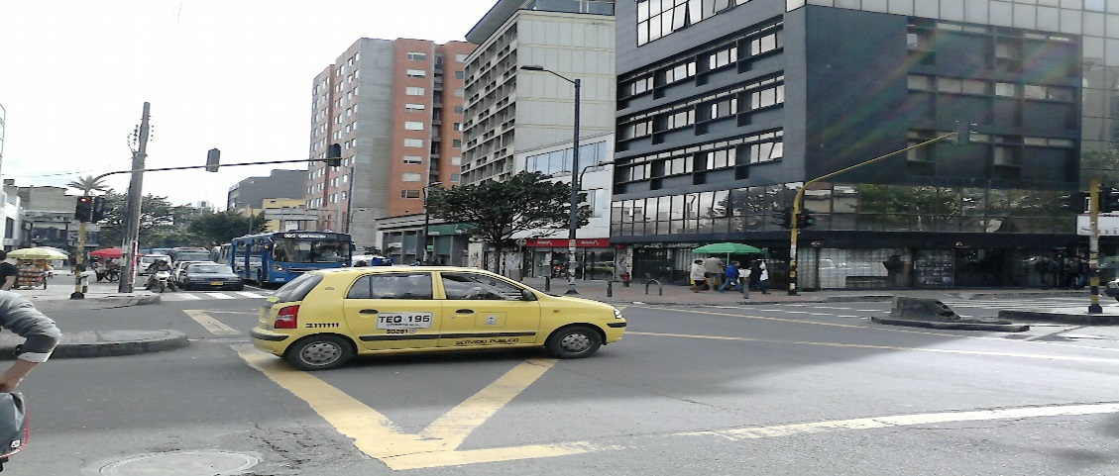 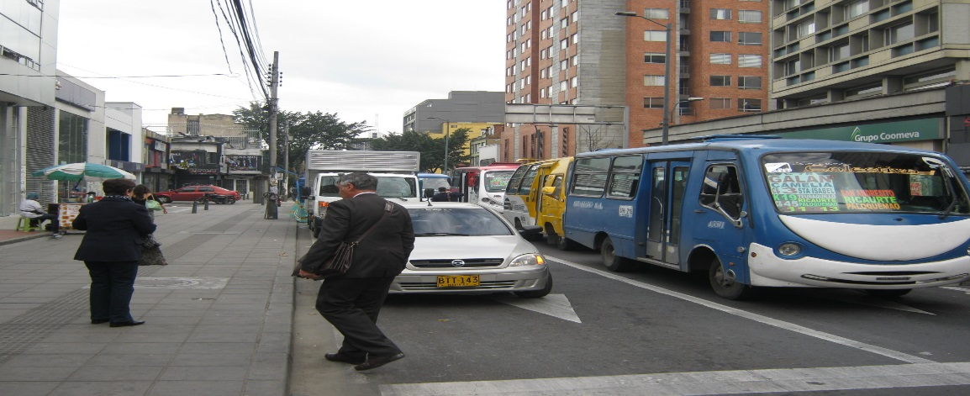

 |  | ACCESO NORTE

 |  | 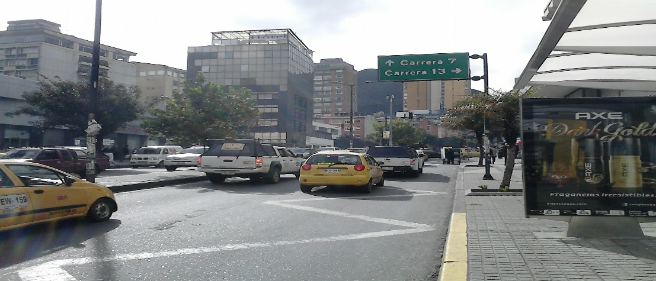 |  |  |  |  | 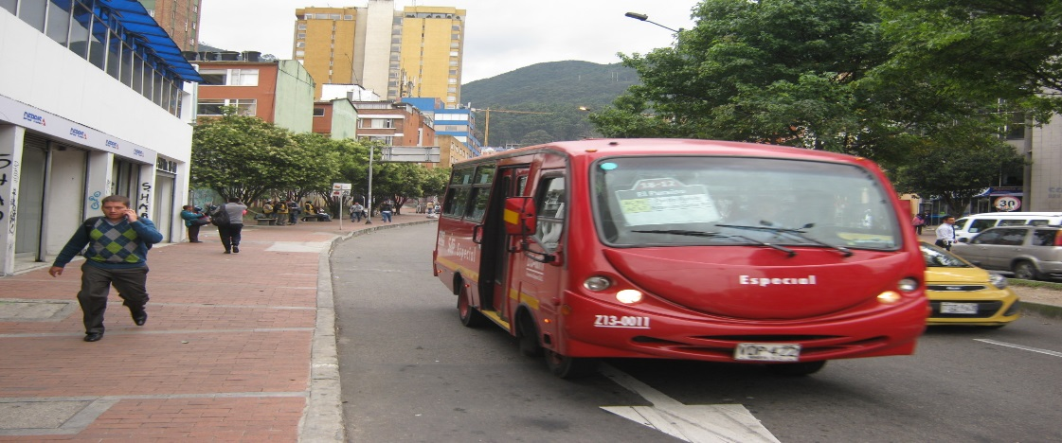

 |  | ACCESO OESTE |  |  |  |  | ACCESO ESTE

